Plan1
RELATÓRIO QUANTITATIVO MENSAL - FISCALIZAÇÃO CRTR9
FEVEREIRO DE 2019
DADOS ESTASTÍSTICOS | MUNICÍPIOS VISITADOS | INSTITUIÇÕES FISCALIZADAS | PROFISSIONAIS ABRANGIDOS | NOTIFICAÇÕES E AUTUAÇÕES LAVRADAS | PROPORÇÃO IRREGULARIDADES | 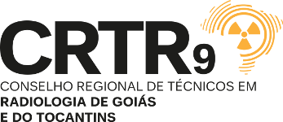
 | 18 | 73 | 351 | 42 | 9.91%
LEGENDA | Cidades que receberam fiscalização no referido mês. | Estabelecimentos com serviços em radiodiagnósticos/imagenologia, constando-se como ativo e que receberam a fiscalização no referido mês. | Pessoas/Agentes/Profissionais relacionados às técnicas radiológicas constatados e/ou listados com vinculação, ou em atividade, nos estabelecimentos com serviços em radiodiagnósticos/imagenologia fiscalizados no referido mês. | Notificações e autuações aplicadas aos profissionais e/ou às pessoas jurídicas com alguma irregularidade de competência do Sistema CONTER/CRTR's. | Percentual de Pessoas Físicas e Jurídicas notificadas e/ou autuadas em relação ao quantitativo total fiscalizado no referido mês.
 |  | Profissionais e Instituições Regulares |  | Irregularidades
 |  | 424 |  | 42
FISCALIZAÇÃO FEVEREIRO DE 2019
Profissionais e Instituições Regulares | 424
Irregularidades | 42

INFO GRÁFICO

